Mapa de Ubicación LP-53-2020
DIRECCIÓN DE PROGRAMAS Y PRESUPUESTOS
SOLICITUD PARA LA ELABORACIÓN DE FICHAS SIPRO
FECHA DE ENTREGA: ___________________________________________
RECIBIDO POR LA DIRECCIÓN DE PROGRAMAS Y PRESUPUESTOS:

FECHA: _______________________ HORA: ______________ PERSONA QUIEN RECIBE: ________________________________________

SISTEMA DE INFORMACIÓN DE PROYECTOS (SIPRO)
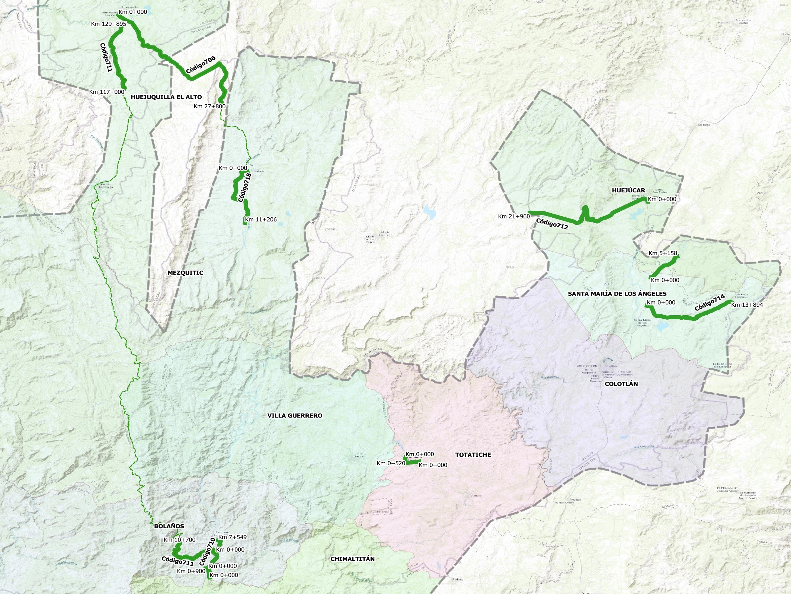

Código 703

Código 704

Código 717

 | CÓDIGO 703 KM 0+000 - 5+127 |  |  | CÓDIGO 711 SUBTRAMO KM 117+000- 129+895
 | COORDENADAS INICIO : | LATITUD: | 22.243376° | COORDENADAS INICIO : | LATITUD: | 22.515340°
 |  | LONGITUD: | -103.206114° |  | LONGITUD: | -103.893628°

 | COORDENADAS FIN : | LATITUD: | 22.273725° | COORDENADAS FIN : | LATITUD: | 22.613370°
 |  | LONGITUD: | -103.171830° |  | LONGITUD: | -103.891171°

 | CÓDIGO 704 KM 0+000 - 1+623 |  |  | CÓDIGO 712 KM 0+000 - 21+960
 | COORDENADAS INICIO : | LATITUD: | 21.978514° | COORDENADAS INICIO : | LATITUD: | 22.352710°
 |  | LONGITUD: | -103.509132° |  | LONGITUD: | -103.210041°

 | COORDENADAS FIN : | LATITUD: | 21.976705° | COORDENADAS FIN : | LATITUD: | 22.336358°
 |  | LONGITUD: | -103.523578° |  | LONGITUD: | -103.364131°

 | CÓDIGO 706 KM 0+000 - 27+800 |  |  | CÓDIGO 714 KM 0+000 - 13+894
 | COORDENADAS INICIO : | LATITUD: | 22.620949° | COORDENADAS INICIO : | LATITUD: | 22.202683°
 |  | LONGITUD: | -103.901091° |  | LONGITUD: | -103.211388°

 | COORDENADAS FIN : | LATITUD: | 22.494649° | COORDENADAS FIN : | LATITUD: | 22.207889°
 |  | LONGITUD: | -103.766663° |  | LONGITUD: | -103.101292°

 | CÓDIGO 710 KM 0+000 - 7+549 |  |  | CÓDIGO 717 KM 0+000 - 0+900
 | COORDENADAS INICIO : | LATITUD: | 21.811579° | COORDENADAS INICIO : | LATITUD: | 21.823466°
 |  | LONGITUD: | -103.782281° |  | LONGITUD: | -103.783864°

 | COORDENADAS FIN : | LATITUD: | 21.864975° | COORDENADAS FIN : | LATITUD: | 21.824565°
 |  | LONGITUD: | -103.771025° |  | LONGITUD: | -103.787800°

 | CÓDIGO 711 SUBTRAMO KM 0+000- 10+700 |  |  | CÓDIGO 718 KM 0+000 - 11+206
 | COORDENADAS INICIO : | LATITUD: | 21.846965° | COORDENADAS INICIO : | LATITUD: | 22.396171°
 |  | LONGITUD: | -103.773974° |  | LONGITUD: | -103.733424°

 | COORDENADAS FIN : | LATITUD: | 21.861137° | COORDENADAS FIN : | LATITUD: | 22.322206°
 |  | LONGITUD: | -103.821517° |  | LONGITUD: | -103.736067°

